Ejemplo Matriz de Riesgo
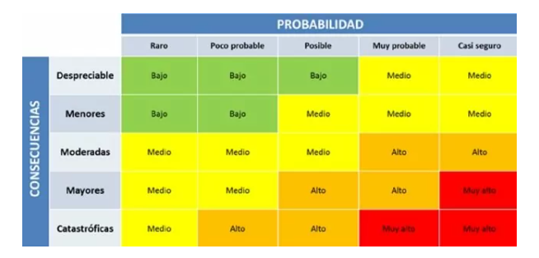
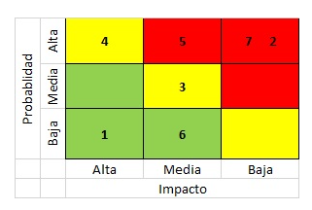
Consecutivo | Descripción Riesgo | Tipo de Riesgo | Release | Probabilidad de ocurrencia | Impacto | Riesgo | Acción | Plan de Acción | Responsable de la Acción | Fecha Compromiso | Estado
1 | Inestabilidad Ambiente de Pruebas | Proyecto | 1 | 3 | 5 | 15 | Mitigar | Monitoreo constante del ambiente | PO/Aliexpress | Durante el Sprint | Abierto
2 | Registro de clientes expuesto a vulnerabilidades de seguridad | Producto | 1 | 3 | 4 | 12 | Mitigar | implementar medidas de seguridad adecuadas para proteger los datos de los usuarios | PO/Aliexpress | Durante release 2 | Abierto
3 | Alta demanda de usuarios que intenten hacer registro simultáneamente | Producto | 1 | 4 | 5 | 20 | Mitigar | realizar pruebas rigurosas de rendimiento antes del lanzamiento para garantizar que pueda manejar el tráfico de usuarios | Sofka U | Durante release 2 | Abierto
4 | La plataforma AliExpress puede no ser compatible con todos los navegadores y/o dispositivos | Producto | 1 | 4 | 4 | 16 | Mitigar | La plataforma debe ser compatible con una amplia variedad de navegadores web y dispositivos y probarse en diferentes dispositivos y navegadores antes del lanzamiento. | Sofka U |  | Abierto
5 | Interfaz de registro poco intuitiva o difícil de usar para los usuarios | Producto | 1 | 3 | 2 | 6 | Asumir | implementación de un diseño de interfaz de usuario intuitivo. | PO/Aliexpress | Durante release 2 | Abierto
6 | Intento de registro de información falsa o robada | Producto | 1 | 4 | 5 | 20 | Mitigar | implementar la autenticación de dos factores, que requiere una segunda forma de verificación después del nombre de usuario y la contraseña. | Sofka U | Durante release 2 | Abierto
7 | El proyecto puede exceder el presupuesto disponible | Proyecto | 1 | 2 | 5 | 10 | Mitigar | Realizar un análisis cuidadoso y realista del presupuesto necesario para el proyecto antes de comenzar. | PO/Aliexpress | Release 1 | Abierto
8 | El proyecto puede no contar con el equipo adecuado | Proyecto | 1 | 2 | 4 | 8 | Mitigar | Evaluar al equipo antes del inicio de proyecto e implementar capacitaciones de ser necesario. | PO/Aliexpress | Release 1 | Abierto
9 | Retrasos o malentendidos a causa de la mala comunicación entre el equipo de trabajo, los interesados y los usuarios finales | Proyecto | 1 | 2 | 4 | 8 | Mitigar | Definir bien los cronogramas antes de dar inicio al proyecto. | PO/Aliexpress | Release 1 | Abierto
10 | Fugas de información en el proceso de pruebas. | Proyecto | 1 | 2 | 5 | 10 | Mitigar | Definir bien y socializar la confidencialidad de la informacion manejada en el proyecto. | PO/Aliexpress | Release 1 | Abierto
11 |  |  |  |  |  | 0
 |  |  |  |  |  | 0

